关系图
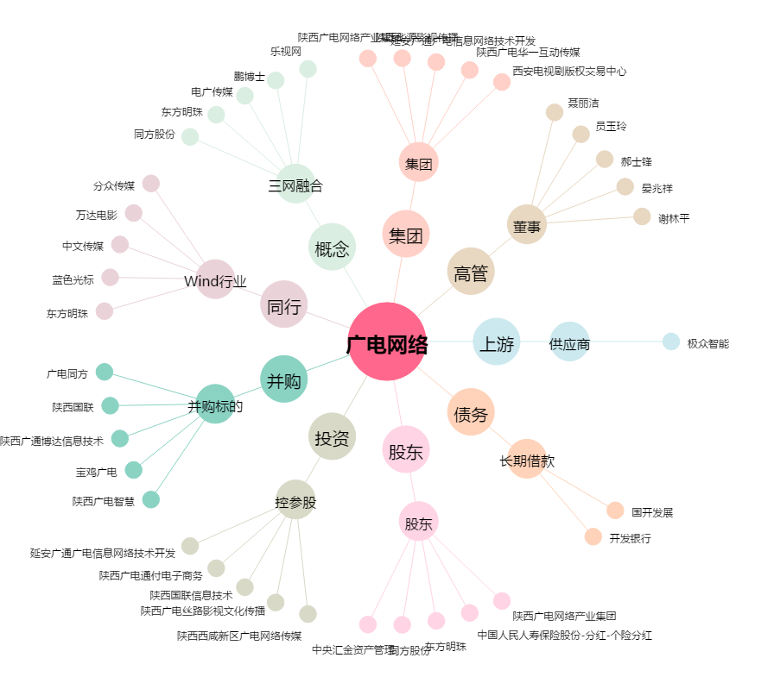
广电网络[600831.SH] - 关系概览图

